14标记铭牌
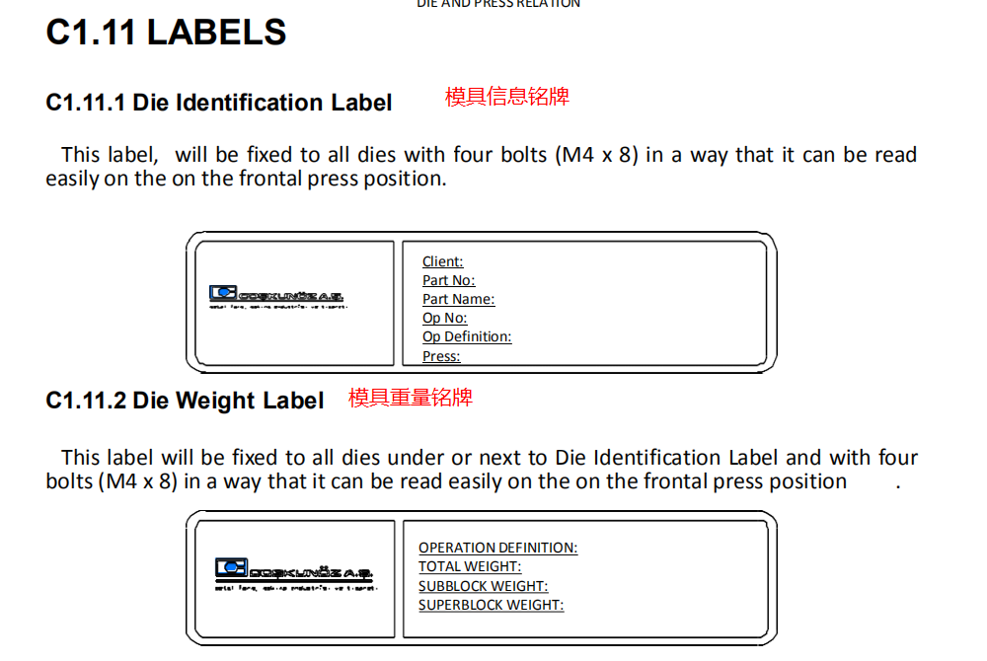
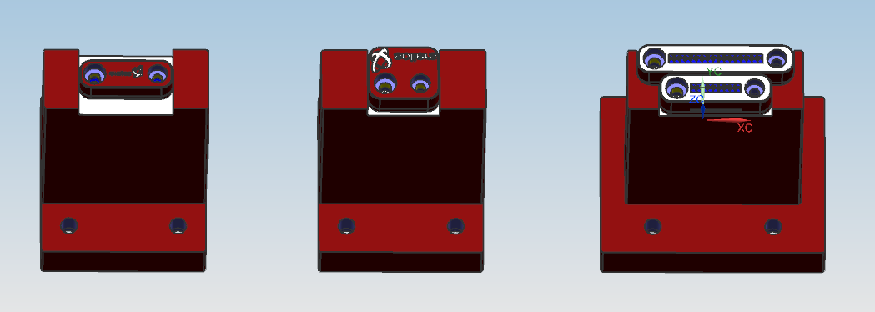
项目 | 说明 | 返回
mark内容 | 零件上的mark内容：
 | （ ）左右件标记 规格：（TCPB16-R,TCPB16-L ）MISUMI，L/R 标记不可代替到底标记使用
 | （ ）到底标记 规格：（DCBA16 ）MISUMI,到底标记下面需要设计5mm垫板
 | （ ）零件号 17位 规格：（ 客户标准 ）
 | （ ）零件批次 9位 规格：（ 客户标准 ）
 | （ ）LOGO标记 规格：（ 客户标准 ）
 | （ ）厂商标识 规格：（ OCP4M-3-20-SAIC ）MISUMI
 | （ ）制造国别标识 规格：（ OCP3M-3-20-CHN ）MISUMI
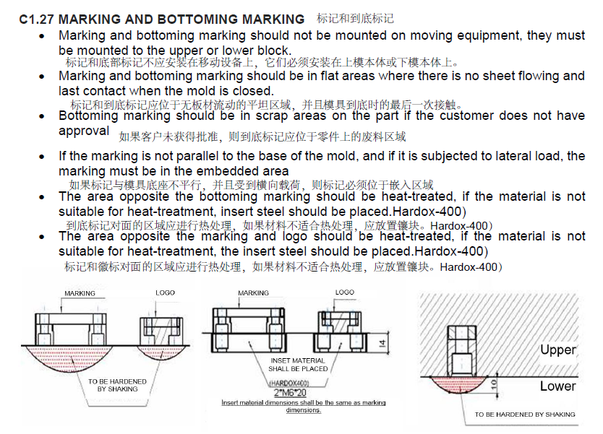
 | 标记安装要求：

 | 1.件号和日期标记要求安装在模座上，不能安装在压料板上
 | 2.件号和日期标记对面的铸件必须要进行热处理，如果是铸件未热处理的，则需要设计镶块
 | 镶块用2-M6*20的螺钉锁付，厚度14mm，材料C1050,HRC40-45, 大小根据标记的大小来设计
 | 3.零件上的件号/日期/LOGO字符方向需要保持一致，不能相差180°

 | 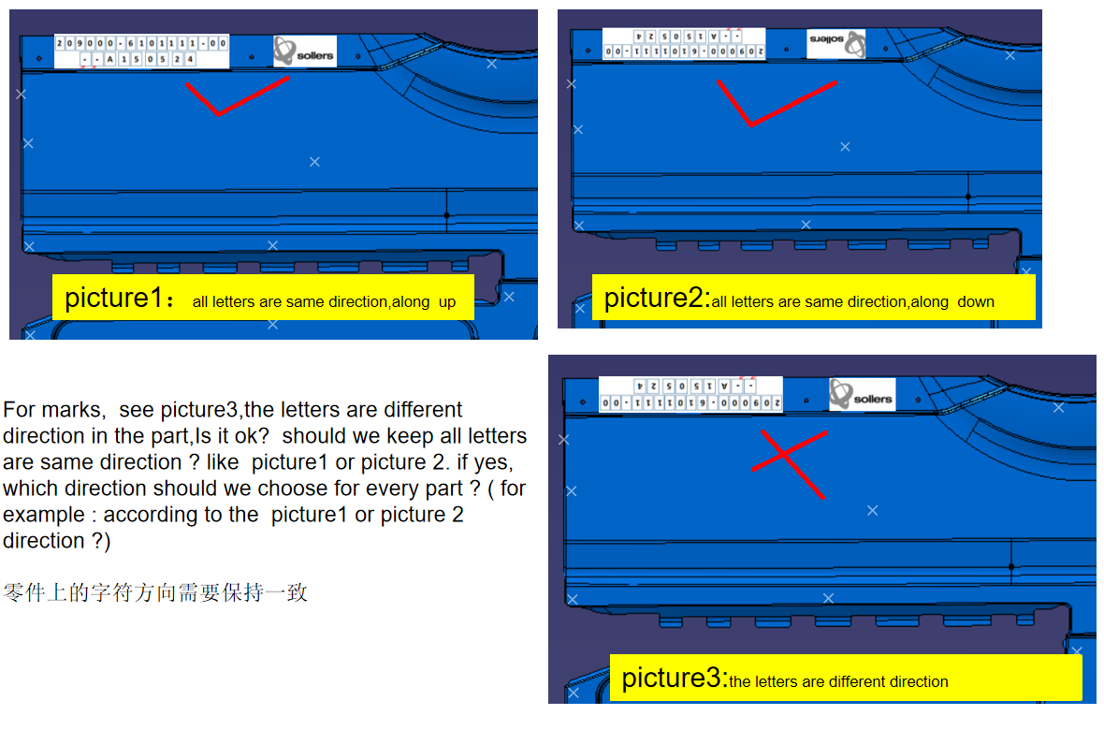

铭牌 | 模具是否需要铭牌
 | （ ）需要 （ ）不要要
 | 铭牌类型
 | （ ）床台顶杆孔快速定位孔信息铭牌位置 ( 上模F向右侧 )
 | （ ）模具基础信息铭牌 ( 上模前侧 )
 | （ ）模具重量信息铭牌 ( 放在基础信息铭牌下面或者旁边 )
 | （ ）警示牌,氮气缸有无使用 ( )
 | （ ）拆刀铭牌 ( )
 | （ ）模具气路铭牌 ( )
 | 铭牌必须为铝质，厚度1.5mm，标牌尺寸、内容和格式见下图(针对每副模具更改青色字体内容) ，字及相关数据、标示为腐蚀方式。

